Graphes Résultats
©UTC Etude complète : https://doi.org/10.34746/ee1j-3272 |  |  |  |  |  |  |  | © 2022 M L.BLANPAIN, M.BOURJAC, B.DEJENNE, M.DJIDDI, M.GABBAY, G. FARGES - Contact : gilbert.farges@utc.fr
Document d'appui à l'autodéclaration ISO 17050 sur la mise en œuvre des Bonnes Pratiques de l'Ingénierie biomédicale en Etablissement de Santé |  |  |  |  |  |  |  | Impression sur pages A4 100% en format horizontal
 | Tableaux de bord sur la mise en œuvre du Guide des Bonnes Pratiques de l'Ingénierie Biomédicale en Etablissement de Santé

Informations |  |  | Diagnostic BPM |  | Diagnostic BPO |  | Diagnostic BPR
Etablissement : | Nom de l'établissement | Date :
Responsable biomédical : | Responsable biomédical | Animateur :
Email : | email du responsable biomédical | Email :
Téléphone : |  | Téléphone :

Diagnostic complet | Toutes les Bonnes Pratiques : BPM + BPO + BPR |  |  |  | Incomplète
Attention : 49 processus ne sont pas encore traités sur 49 |  |  |  | Attention : 9 BP <Incomplète> | Niveaux de MATURITÉ des 0 bonnes pratiques évaluées
 | Toutes les Bonnes Pratiques | Limite d'Autodéclaration ISO 17050
BPM1 Manager le service et la communication - - Incomplète | 0% | 50%
BPM2 Manager la mesure du succès - - Incomplète | 0% | 50%
BPM3 Manager l'innovation et le progrès - - Incomplète | 0% | 50%
BPO1 Organiser les interfaces - - Incomplète | 0% | 50%
BPO2 Organiser la qualité attendue - - Incomplète | 0% | 50%
BPO3 Organiser les ressources - - Incomplète | 0% | 50%
BPR 1 Réaliser les activités support. - - Incomplète | 0% | 50%
BPR 2 Réaliser la gestion des dispositifs médicaux. - - Incomplète | 0% | 50%
BPR3 Réaliser les activités connexes en ingénierie biomédicale - - Incomplète | 0% | 50%
 | Tracé de l'Histogramme "Bonnes Pratiques"
Incomplète | 9
Non déclarable | 0
Insuffisante | 0
Informelle | 0
Formelle | 0
Planifiée | 0
Maitrisée | 0
Efficace | 0

 |  |  |  |  | Détail des Bonnes Pratiques
 |  |  |  |  | Bonnes Pratiques de Management |  |  | Incomplète
 |  |  |  |  | Bonnes Pratiques d'Organisation |  |  | Incomplète
 |  |  |  |  | Bonnes Pratiques de Réalisation |  |  | Incomplète

 |  |  |  |  | Performance moyenne
 | Tracé du Triangle de la Performance
Efficacité : | 0%
Efficience : | 0%
Qualité perçue : | 0%

 | Graphes RADAR pour Résultats Globaux BPM | Limite ISO 17050
Pr 1 Le service biomédical connaît sa raison d'être et ses missions | 0% | 50%
Pr 2 Le service biomédical définit sa politique et connaît ses objectifs | 0% | 50%
Pr 3 Le service biomédical développe sa communication, son leadership et dynamise ses collaborateurs | 0% | 50%
Pr 4 Le service biomédical revoit périodiquement le bilan de ses actions et le sens de ses missions | 0% | 50%
Pr 5 Le service biomédical définit et maîtrise ses indicateurs de performance clés | 0% | 50%
Pr 6 Le service biomédical exploite les données factuelles issues de ses écoutes des parties prenantes | 0% | 50%
Pr 7 Le service biomédical réalise périodiquement des audits internes | 0% | 50%
Pr 8 Le service biomédical s'autoévalue périodiquement sur l'ensemble de ses activités | 0% | 50%
Pr 9 Le service biomédical pratique le benchmarking | 0% | 50%
Pr 10 Le service biomédical veille aux évolutions de son métier et de ses prestations | 0% | 50%
Pr 11 Le service biomédical propose des axes stratégiques d'amélioration | 0% | 50%
Pr 12 Le service biomédical favorise les démarches créatives, managériales ou opérationnelles | 0% | 50%
Pr 13 Le service biomédical met en oeuvre des innovations et mesure leurs effets | 0% | 50%
Pr 14 Le service biomédical capitalise les progrès dans ses pratiques professionnelles | 0% | 50%
NB : trait en pointillés verst = limite de déclaration ISO 17050
Diagnostic BPM | Evaluation sur les processus des Bonnes Pratiques de Management |  |  |  | Incomplète
Attention : 14 processus ne sont pas encore traités |  |  |  | Attention : 3 BPM <Incomplète> | Niveaux de VÉRACITÉ des 0 processus évalués
 | Histogramme de Véracité des Processus Management
Faux unanime | 0
Faux | 0
Plutôt Faux | 0
Plutôt Vrai | 0
Vrai | 0
Vrai maîtrisé | 0

 |  |  |  |  | Détail des Bonnes Pratiques
 |  |  |  |  | BPM1 Manager le service et la communication |  |  | Incomplète
 |  |  |  |  | BPM2 Manager la mesure du succès |  |  | Incomplète
 |  |  |  |  | BPM3 Manager l'innovation et le progrès |  |  | Incomplète

 |  |  |  |  | Etat documentaire | Commentaires | Document(s) à compléter | Document(s) validé(s)
 |  |  |  |  | Date début | 0 | 0 | 0
 |  |  |  |  | Plan d'action prioritaire
 |  |  |  |  | Date début | Date fin | Responsable du plan
 |  |  |  |  | Plan d'action
NB : trait en pointillés verst = limite de déclaration ISO 17050 |  |  |  |  | … | … | …
Diagnostic BPO | Evaluation sur les processus des Bonnes Pratiques d'Organisation |  |  |  | Incomplète
 | Graphes RADAR pour Résultats Globaux BPO | Limite ISO 17050
Pr 15 Le service biomédical détermine les attentes critiques des parties prenantes | 0% | 50%
Pr 16 Le service biomédical identifie et valide les processus d'interfaces | 0% | 50%
Pr 17 Le service biomédical anticipe les risques aux interfaces | 0% | 50%
Pr 18 Le service biomédical veille à la mise en oeuvre et communique auprès du personnel concerné | 0% | 50%
Pr 19 Le service Biomédical identifie et contrôle la conformitée et la mise à jour des logiciels à usage médical | 0% | 50%
Pr 20 Le service biomédical développe l'autonomie et les capacités de son personnel en qualité | 0% | 50%
Pr 21 Le service biomédical organise son système de management qualité | 0% | 50%
Pr 22 Le service biomédical gère son système documentaire | 0% | 50%
Pr 23 Le service biomédical veille continûment à son efficacité sur la qualité attendue | 0% | 50%
Pr 24 Le responsable du service biomédical gère son personnel | 0% | 50%
Pr 25 Le responsable du service biomédical favorise la formation du personnel | 0% | 50%
Pr 26 Le responsable du service biomédical valorise les compétences | 0% | 50%
Pr 27 Le service biomédical entretient des partenariats mutuellement bénéfiques | 0% | 50%
Pr 28 Le service biomédical gère ses fournisseurs | 0% | 50%
Pr 29 Le service biomédical optimise ses ressources financières ou budgétaires | 0% | 50%
Pr 30 Le service biomédical gère ses infrastructures | 0% | 50%
Pr 31 Le service biomédical est vigilant sur les conditions et risques au travail | 0% | 50%
Pr 32 Le service biomédical est angagé dans une démarche de developpement durable | 0% | 50%
Attention : 18 processus ne sont pas encore traités |  |  |  | Attention : 3 BPO <Incomplète> | Niveaux de VÉRACITÉ des 0 processus évalués
 | Histogramme de Véracité des Processus Organisation
Faux unanime | 0
Faux | 0
Plutôt Faux | 0
Plutôt Vrai | 0
Vrai | 0
Vrai maîtrisé | 0

 |  |  |  |  | Détail des Bonnes Pratiques
 |  |  |  |  | BPO1 Organiser les interfaces |  |  | Incomplète
 |  |  |  |  | BPO2 Organiser la qualité attendue |  |  | Incomplète
 |  |  |  |  | BPO3 Organiser les ressources |  |  | Incomplète

 |  |  |  |  | Etat documentaire | Commentaires | Document(s) à compléter | Document(s) validé(s)
 |  |  |  |  | Nombre | 0 | 0 | 0
 |  |  |  |  | Plan d'action prioritaire
 |  |  |  |  | Date début | Date fin | Responsable du plan
 |  |  |  |  | Plan d'action
NB : trait en pointillés verst = limite de déclaration ISO 17050 |  |  |  |  | … | … | …
Diagnostic BPR | Evaluation sur les processus des Bonnes Pratiques de Réalisation |  |  |  | Incomplète
 | Graphes RADAR pour Résultats Globaux BPR | Limite ISO 17050
Pr 33 Le service biomédical exploite la documentation nécessaire aux activités d'ingénierie biomédicale | 0% | 50%
Pr 34 Le service biomédical exploite des moyens techniques de maintenance et de contrôle qualité adaptés | 0% | 50%
Pr 35 Le service biomédical gère la co-traitance ou la sous-traitance d'activités externalisées | 0% | 50%
Pr 36 Le service biomédical gère la disponibilité des accessoires et pièces détachées nécessaires aux activités | 0% | 50%
Pr 37 Le service biomédical exploite un système d'information partagé | 0% | 50%
Pr 38 Le service biomédical élabore des plans d'équipements pluriannuels ou annuels | 0% | 50%
Pr 39 Le service biomédical connait les processus d'acquisition des dispositifs médicaux | 0% | 50%
Pr 40 Le service biomédical s'assure de la mise en fonctionnement correcte des nouveaux dispositifs médicaux | 0% | 50%
Pr 41 Le service biomédical s'assure des aptitudes à l'usage des dispositifs médicaux | 0% | 50%
Pr 42 Le service biomédical gère l'exploitation du parc de dispositifs médicaux dont il a la charge | 0% | 50%
Pr 43 Le service biomédical gère la maintenance préventive des dispositifs médicaux | 0% | 50%
Pr 44 Le service biomédical gère la maintenance corrective des dispositifs médicaux | 0% | 50%
Pr 45 Le service biomédical gère le contrôle qualité des dispositifs médicaux | 0% | 50%
Pr 46 Le service biomédical gère la réforme (déclassement ou mise hors service) des dispositifs médicaux dont il a la charge | 0% | 50%
Pr 47 Le service biomédical manage le sens de ses activités connexes | 0% | 50%
Pr 48 Le service biomédical organise le soutien de ses activités connexes | 0% | 50%
Pr 49 Le service biomédical réalise le suivi de ses activités connexes | 0% | 50%
Attention : 17 processus ne sont pas encore traités |  |  |  | Attention : 3 BPR <Incomplète> | Niveaux de VÉRACITÉ des 0 processus évalués
 | Histogramme de Véracité des Processus Réalisation
Faux unanime | 0
Faux | 0
Plutôt Faux | 0
Plutôt Vrai | 0
Vrai | 0
Vrai maîtrisé | 0

 |  |  |  |  | Détail des Bonnes Pratiques
 |  |  |  |  | BPR 1 Réaliser les activités support. |  |  | Incomplète
 |  |  |  |  | BPR 2 Réaliser la gestion des dispositifs médicaux. |  |  | Incomplète
 |  |  |  |  | BPR3 Réaliser les activités connexes en ingénierie biomédicale |  |  | Incomplète

 |  |  |  |  | Etat documentaire | Commentaires | Document(s) à compléter | Document(s) validé(s)
 |  |  |  |  | Nombre | 0 | 0 | 0
 |  |  |  |  | Plan d'action prioritaire
 |  |  |  |  | Date début | Date fin | Responsable du plan
 |  |  |  |  | Plan d'action
NB : trait en pointillés verst = limite de déclaration ISO 17050 |  |  |  |  | … | … | …

Processus de mise en œuvre
©UTC Etude complète : https://doi.org/10.34746/ee1j-3272 |  |  |  |  |  | © 2022 M L.BLANPAIN, M.BOURJAC, B.DEJENNE, M.DJIDDI, M.GABBAY, G. FARGES - Contact : gilbert.farges@utc.fr
Document d'appui à l'autodéclaration ISO 17050 sur la mise en œuvre des Bonnes Pratiques de l'Ingénierie biomédicale en Etablissement de Santé |  |  |  |  |  | Enregistrement qualité : A4 100% vertical
 | Mise en œuvre des Bonnes Pratiques de l'Ingénierie Biomédicale en Etablissement de Santé

Information sur l'établissement |  |  | Information sur la cartographie des processus
Etablissement ： |  |  | Date d'élaboration： |  | Signature de l'animateur
Responsable et Fonction ： |  |  | Animateur：
Email： |  |  | Email：
Téléphone： |  |  | Téléphone：

NB : ci-dessous, vous pouvez enlever cette proposition de "Cartographie des Processus" au profit de la vôtre (copiez-collez) - Modifiez ensuite les listes pour les adapter à vos besoins.
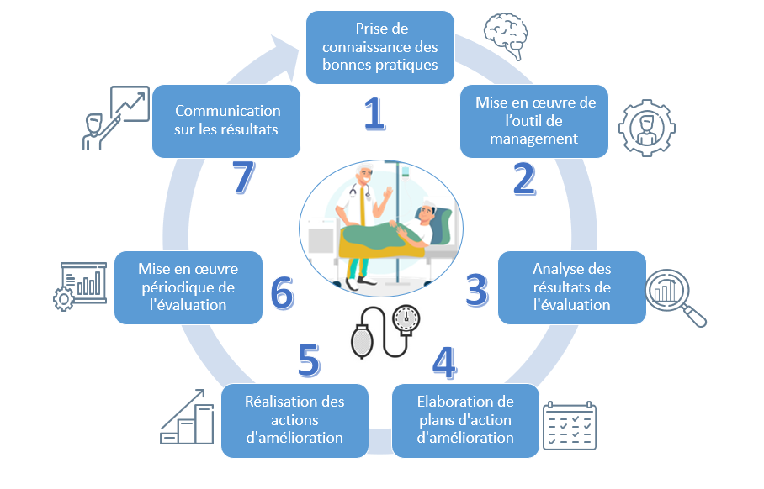

Modifiez les listes selon vos besoins pour qu'elles soient cohérentes avec votre cartographie, vos personnels et vos formulations sur les états d'avancement.
Liste des "Processus" nécessaires à la mise en œuvre des Bonnes Pratiques (selon la cartographie ci-dessus) |  | Liste des "personnes, responsables, acteurs, intervenants... " sur les processus (fonctions ou NOMS et Prénoms…) |  | Liste des "Etats d'avancement" possibles sur les processus (selon vos formulations habituelles)
Choisir "Quoi" |  | Choisir "Qui" |  | Choisir l'Etat
Pr 1 : Prise de connaissance des Bonnes Pratiques |  | Ingénieur biomédical n°1 |  | Inexistant
Pr 2 : Mise en œuvre de l’outil de management |  | Ingénieur biomédical n°2 |  | Démarrage
Pr 3 : Analyse des résultats de l'évaluation |  | Technicien biomédical n°1 |  | En cours (début)
Pr 4 : Elaboration de plans d'action d'amélioration |  | Technicien biomédical n°2 |  | En cours (moitié fini)
Pr 5 : Réalisation des actions d'amélioration |  | Technicien biomédical n°3 |  | En cours (quasi fini)
Pr 6 : Mise en œuvre périodique de l'évaluation |  | Agent adminsitratif n°1 |  | Réalisé
Pr 7 : Communication sur les résultats |  | Agent adminsitratif n°2 |  | Amélioré
… |  | … |  | …
… |  | … |  | …
… |  | … |  | …

